使用说明
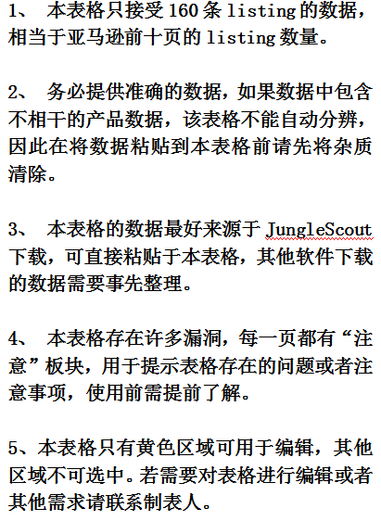 使用需知 Storn制 2018年8月22日

市场容量分析
排名分布图
销量 | 市场容量分析
562
452 |  | 序列 | 排名 | 数量 |  | 分析依据 1、通过排名分析容量：对提供的listing的排名数据进行整理分类，分为9个排名段，最后一段忽略，即排名大于10000的不考虑。前十页中能进入大类目前10000名的数量越多，那么其市场越大。因为排名跟销量挂钩，个人推荐用排名分析，因为销量是使用软件预估，偏差较大，但是排名亚马逊本身的数据，相对较准。 2、通过销量来分析：获取所提供的listing的销量，对销量进行分段统计。进入高销量段的listing数量越多，市场容量越大。用销量来判断市场容量是最直观的方法，因为销量直接跟消费者的需求量挂钩。 3、当然也可以根据关键词的搜索量来判断市场容量，关键词的搜索量越大，市场容量越大。虽然搜索量不及排名和销量那样来的直接，但是也是分析市场容量的依据。这需要其他关键词工具来辅助，我会在关键词分析一页做详述。 4、市场容量分析最好多维度分析，这样有助于分析的准确性。
334 |  | 1 | 0-99 | 0
224 |  | 2 | 100-499 | 3
118 |  | 3 | 500-999 | 0
108 |  | 4 | 1000-1999 | 4
104 |  | 5 | 2000-3999 | 3
127 |  | 6 | 4000-5999 | 9
107 |  | 7 | 6000-7999 | 1
20 |  | 8 | 8000-10000 | 4
64 |  | 9 | >10001 | 26
86 |  |  | 合计 | 50
51
64
销量分布图
175 |  | 序列 | 销量 | 数量
28 |  | 1 | 0-300 | 30
13 |  | 2 | 300-500 | 2
45 |  | 3 | 500-800 | 1
25 |  | 4 | 800-1000 | 0
< 5 |  | 5 | 1000-1500 | 0
< 5 |  | 6 | 1500-2000 | 0
35 |  | 7 | 2000-3000 | 0
< 5 |  | 8 | 3000-4000 | 0
23 |  | 9 | 4500-6000 | 0
17 |  | 10 | 6000-8000 | 0
< 5 |  | 11 | >8000 | 0
< 5
7 |  | 注意 |  |  | 市场容量总结
15
17 |  | 大于10000名的数据包含了测不出排名的产品。 |  |  | 对于德国站来说，该市场容量算中等稍稍偏上。
31
< 5
< 5
7
< 5
< 5
< 5
14
19
< 5
< 5
< 5
19
18
< 5
10
< 5
8
< 5
< 5
0
0
0
0
0
0
0
0
0
0
0
0
0
0
0
0
0
0
0
0
0
0
0
0
0
0
0
0
0
0
0
0
0
0
0
0
0
0
0
0
0
0
0
0
0
0
0
0
0
0
0
0
0
0
0
0
0
0
0
0
0
...

价格参考
价格区间分布图
销量 | 价格 | 定价分析
562 | 15.99
452 | 36.99 | 序列 | 价格区间 | 数量
334 | 35.99 | 1 | 0-9 | 3
224 | 17.99 | 2 | 10-16 | 5
118 | 56.98 | 3 | 17-23 | 8
108 | 22.99 | 4 | 24-29 | 11
104 | 26.99 | 5 | 30-34 | 6
127 | 25.99 | 6 | 35-39 | 8
107 | 25.99 | 7 | 40-49 | 5
20 | 18.99 | 8 | 50-60 | 3
64 | 38.99 | 9 | >60 | 6
86 | 37.99
价格与销量分布图
51 | 48.99
64 | 27.99
175 | 29.99
28 | 11.99
13 | 42.99
45 | 9.99
25 | 49.99
0 | 0
0 | 0
35 | 145.99
0 | 0
23 | 36.99
17 | 29.99
0 | 0
0 | 0
7 | 22.99
15 | 58.99
17 | 33.99
31 | 42.99
0 | 0
0 | 0
7 | 37.99
0 | 0
0 | 0 | 注意 |  |  | 定价总结
0 | 0
14 | 34.99 | 1、销售额大于300美金时本表格当做0元处理 2、鼠标放置散点图中的蓝色点时可显示相关数据 例如: (1235，12.5) 销量：1235 售价：12.5$ 3、本表有部分错误：如果某产品销量为0或者无法提供时，则本表将其销售额也计数为0元。 |  |  | 1、市场主流价格为：17-29欧和30-40欧，此处价格只是参考，不是决定性因素。
19 | 72.99
0 | 0
0 | 0
0 | 0
19 | 28.99
18 | 84.99
0 | 0
10 | 135.99
0 | 0
8 | 0
0 | 0
0 | 0
0 | 0
0 | 0
0 | 0
0 | 0
0 | 0
0 | 0
0 | 0
0 | 0
0 | 0
0 | 0
0 | 0
0 | 0
0 | 0
0 | 0
0 | 0
0 | 0
0 | 0
0 | 0
0 | 0
0 | 0
0 | 0
0 | 0
0 | 0
0 | 0
0 | 0
0 | 0
0 | 0
0 | 0
0 | 0
0 | 0
0 | 0
0 | 0
0 | 0
0 | 0
0 | 0
0 | 0
0 | 0
0 | 0
0 | 0
0 | 0
0 | 0
0 | 0
0 | 0
0 | 0
0 | 0
0 | 0
0 | 0
0 | 0
0 | 0
0 | 0
0 | 0
0 | 0
0 | 0
0 | 0
0 | 0
0 | 0
0 | 0
0 | 0
0 | 0
0 | 0
0 | 0
0 | 0
0 | 0
0 | 0
0 | 0
0 | 0
0 | 0
0 | 0
0 | 0
0 | 0
0 | 0
0 | 0
0 | 0
0 | 0
0 | 0
0 | 0
0 | 0
0 | 0
0 | 0
0 | 0
0 | 0
0 | 0
0 | 0
0 | 0
0 | 0
0 | 0
0 | 0
0 | 0
0 | 0
0 | 0
0 | 0
0 | 0
0 | 0
0 | 0
0 | 0
0 | 0
0 | 0
0 | 0
0 | 0
0 | 0
0 | 0
0 | 0
0 | 0
0 | 0
0 | 0
0 | 0
0 | 0
0 | 0
0 | 0
0 | 0

产品生命周期分析
产品生命周期分析

谷歌趋势 |  |  | 生命周期总结 | 分析原则 1、谷歌趋势进行分析：连续五年或近几年呈现出平稳态势，上升态势更佳。 2、利用Keepa查看产品的价格跟排名趋势： a、上架时间段，价格和排波动很大，可能上升，也可能下降，产品处于萌芽期。 b、价格有波动，但排名持续上涨，产品处于成长期。 c、价格和排名波动都比较平稳，整体不增不减或者排名缓增，该产品处于稳定期。 d、排名稳定，价格缓慢下降，说明该产品处于成熟区 e、排名和价格持续下降，说明该产品处于衰退期。 （选择产品时尽量选择稳定期以前的产品，最好是处于上升期的产品。） 3、产品的生命周期也要关注该产品处于该行业的哪个阶段，特别是上生命周期很长产品，如插座，在智能插座盛行的时代，常规插座依然有很大市场，并且不会急速衰退，因此要多维度分析。

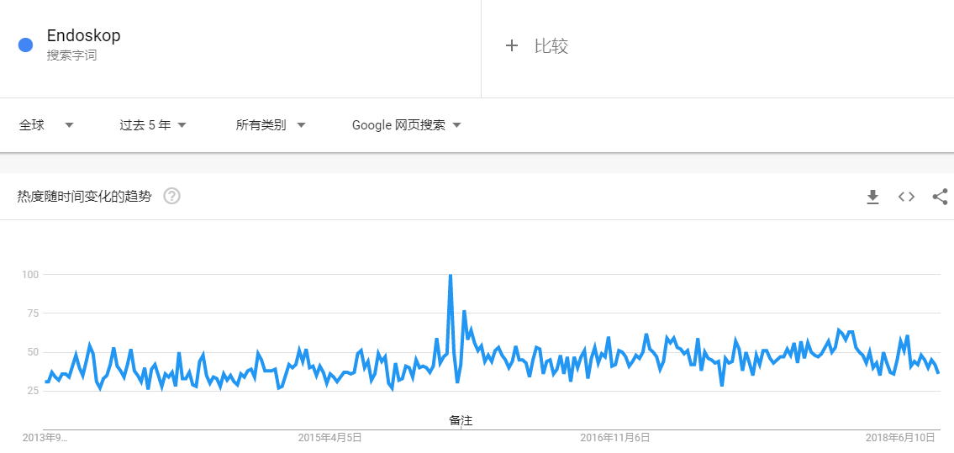 |  |  | 谷歌趋势是看的整体市场趋势：整体市场处于缓慢上升的趋势。 具体产品趋势分析主要关注处于成长期的产品，这些处于成长期且能进入类目前二十名的产品存在巨大的潜力，也是市场的指引灯。竞品分析最好将他们纳入分析的对象，这样有助于挑选出主流流行元素。

产品趋势

产品链接 | 生命周期 | keepa图片展示
https://www.amazon.de/Endoskop-Pancellent-Wasserdicht-Boreskop-Inspektion/dp/B071FQ4B59/ref=zg_bs_5142245031_1?_encoding=UTF8&psc=1&refRID=HH0S3RZ28Q7DVPYS9PNA | 稳定期
https://www.amazon.de/Endoskopkamera-Kabelloses-Inspektionskamera-Wasserdichte-Halbsteife/dp/B07D1KNJNS/ref=zg_bs_5142245031_2?_encoding=UTF8&psc=1&refRID=HH0S3RZ28Q7DVPYS9PNA | 成长期
https://www.amazon.de/ROTEK-Inspektionskamera-Endoskopkamera-Wasserdichte-LED-Leuchten/dp/B077ZLCNMK/ref=zg_bs_5142245031_3?_encoding=UTF8&psc=1&refRID=21GF9BGNYJ2BPFEGM5E2 | 成熟期
https://www.amazon.de/Pancellent-Wasserdichte-Inspektionskamera-Schlangenkabel-Tablet-Ger%C3%A4t/dp/B074ZZL8ZB/ref=zg_bs_5142245031_4?_encoding=UTF8&psc=1&refRID=HH0S3RZ28Q7DVPYS9PNA | 稳定期
https://www.amazon.de/WOWGO-Inspektion-Inspektionskamera-Wasserdichte-Einstellbare/dp/B075GP99QV/ref=zg_bs_5142245031_6?_encoding=UTF8&psc=1&refRID=HH0S3RZ28Q7DVPYS9PNA | 成熟期
https://www.amazon.de/Depstech-Megapixeln-Wasserdichtes-Endoskopkamera-Inspektionskamera/dp/B01NCMYIXA/ref=zg_bs_5142245031_7?_encoding=UTF8&psc=1&refRID=HH0S3RZ28Q7DVPYS9PNA | 衰退期
https://www.amazon.de/Endoskopkamera-Kabelloses-Inspektionskamera-halbstarre-wasserdichte/dp/B07DK891WT/ref=zg_bs_5142245031_8?_encoding=UTF8&psc=1&refRID=HH0S3RZ28Q7DVPYS9PNA | 成长期
https://www.amazon.de/Inspektion-Wasserdicht-Verstellbare-Smartphone-Schwarz-5M/dp/B07BWRZ8W8/ref=zg_bs_5142245031_9?_encoding=UTF8&psc=1&refRID=HH0S3RZ28Q7DVPYS9PNA | 成长期
https://www.amazon.de/FYLINA-Inspektion-Endoskopkamera-Wasserdichte-Einstellbare/dp/B07DQF7BR1/ref=zg_bs_5142245031_10?_encoding=UTF8&psc=1&refRID=HH0S3RZ28Q7DVPYS9PNA | 成长期
https://www.amazon.de/Depstech-Kabelloses-Endoskopkamera-wasserdichte-Inspektionskamera/dp/B01MXDBEVK/ref=zg_bs_5142245031_11?_encoding=UTF8&psc=1&refRID=HH0S3RZ28Q7DVPYS9PNA | 衰退期
https://www.amazon.de/Opard-Endoskopkamera-Inspektionskamera-Wasserdichte-Verstellbare/dp/B078WPB8RK/ref=zg_bs_5142245031_12?_encoding=UTF8&psc=1&refRID=HH0S3RZ28Q7DVPYS9PNA | 稳定期
https://www.amazon.de/Endoskopkamera-ROTEK-Kabelloses-Inspektionskamera-Wasserdichte/dp/B07D79TKPQ/ref=zg_bs_5142245031_13?_encoding=UTF8&psc=1&refRID=HH0S3RZ28Q7DVPYS9PNA | 成长期
https://www.amazon.de/Inspektionskamera%EF%BC%8CJUMPFISCH-Inspektionskamera-Endoskopkamera-Verl%C3%A4ngerungskabel-Smartphone/dp/B073TYQ5TQ/ref=zg_bs_5142245031_16?_encoding=UTF8&psc=1&refRID=HH0S3RZ28Q7DVPYS9PNA | 成熟期
https://www.amazon.de/Depstech-Kabellosses-Halbsteifen-Inspektionskamera-Brennweite/dp/B072Q57VM1/ref=zg_bs_5142245031_17?_encoding=UTF8&psc=1&refRID=HH0S3RZ28Q7DVPYS9PNA | 衰退期

竞品分析
价格 | 销量 | 竞品分析
15.99 | 562
36.99 | 452 | 图片 | ASIN | Price | Sales | Brand | Reviews | Rank | Rating | Link | 上架时间 | 差评 | 店铺背景分析 | 产品分析 | 注意 1、改表格有自动填充功能，当你输入产品的ASIN码时会自动填充其他内容。但是除了图片和优差评。所以使用表格时先输入图片和ASIN码。如果输入ASIN码后不能自动填充，其他信息就需要手动输入。 2、请勿改动除图片、ASIN、优点、差评以外的任何数据，不然被改动的单元格不再具备自动填充功能。
35.99 | 334 |  | B071FQ4B59 | 15.99 | 562 | Pancellent | 110 | 358 | 3.5 | https://www.amazon.de/dp/B071FQ4B59 | 686 | 1、安装软件后找不到相机。 2、软件权限需要读取联系人。 3、机型不兼容 | 深圳卖家，一年多一点店铺。精品路线，listing数量不多，有4款内窥镜，都卖的不错，也只有这4款产品卖的还可以。 | 比较老的产品了，产品本身的问题比较严重。评价不是很好，虽然是bestsellers，但是也会慢慢被新品淘汰。
17.99 | 224 |  | B07D1KNJNS | 36.99 | 452 | Soulcker | 33 | 395 | 4.5 | https://www.amazon.de/dp/B07D1KNJNS | 265 | 1、相机不被识别。操作复杂。 2、没有使用说明书。 3、WiFi没有密码保护 | 深圳卖家，3个月内的新店铺。牛的一批，选品能力很强，运营能力也很强。 | 评价基本上都是刷的，所以产品好不好难说，但是质量不会很差。产品在像素、线长、功能等方面都比较有优势。
56.98 | 118 |  | B077ZLCNMK | 35.99 | 334 | Rotek | 93 | 1244 | 4 | https://www.amazon.de/dp/B077ZLCNMK | 502 | 1、焦距有限，图像太模糊。 2、LED的照度太差，无法提供清晰的图片。 3、图像有延迟。 | 深圳卖家，走精品路线，listing数量较少，但是内窥镜产品做了5款
25.99 | 107 |  | B074ZZL8ZB | 17.99 | 224 | Pancellent | 25 | 1423 | 4 | https://www.amazon.de/dp/B074ZZL8ZB | 492 | 1、软件无法识别相机 2、相机与说明不符合，说明是防水的，但是用过后会有雾气。 3、5星评论都是用奇怪的德语写的，很可能是假的。 | 跟第一个同一家 | 也是老品了。
18.99 | 20 |  | B07CSMZ8J4 | 56.98 | 118 | HOMIEE | 8 | 1585 | 4.5 | https://www.amazon.de/dp/B07CSMZ8J4 | 345 | 1、屏幕太小太暗。 2、功能很好，但是使用的材料不值70欧。 | 深圳卖家，四个月左右的新店铺。精品路线。以电子产品和箱包产品为主。 | 这款产品属于专业级的工业内窥镜，产品质量没有大问题，并且质量很稳定，唯一的缺点就是贵。
48.99 | 51 |  | B07BWRZ8W8 | 25.99 | 107 | Wamerry | 6 | 2546 | 4.5 | https://www.amazon.de/dp/B07BWRZ8W8 | 377 | 1、图片很模糊，像素化严重，称不上是图片。 | 英国卖家，一年内的新店铺。listing数量较少，但是种类比较杂。整体销量不高。
37.99 | 86 |  | B07DQF7BR1 | 18.99 | 20 | Fylina | 4 | 4042 | 5 | https://www.amazon.de/dp/B07DQF7BR1 | 313 | 无 | 宝安西乡的卖家，可以算精品杂货铺，选品能力比较强，有不少产品卖的不错。 | 图片做的不错，风格及颜色搭配很和谐。具体产品怎么样无法判断。
 |  |  | B07D79TKPQ | 48.99 | 51 | ROTEK | 4 | 4777 | 5 | https://www.amazon.de/dp/B07D79TKPQ | 305 | 无 | 深圳卖家，走精品路线，listing数量较少，但是内窥镜产品做了5款 | 产品想的很周到，配件较多，但是质量方面不敢肯定。4个评论中有3个应该是刷的。
 |  |  | B078WPB8RK | 37.99 | 86 | Opard | 21 | 4603 | 4 | https://www.amazon.de/dp/B078WPB8RK | 407 | 1、不可能达到10米，可用的大概只有3米。 2、链接容易中断。 3、内窥镜不可能在扭曲的管子里前进很远。 | 中国卖家，精品杂货铺，做的很不错。店铺中有两款内窥镜产品，10米的卖的较好。 | 产品质量很差，五星好评只有14%。产品可能有些言过其实，把一些功能夸大化，其实就是一个比较普通的内窥镜。

 |  | 最低价 | 最高价 | 均价 | 最低销量 | 最高销量 | 均量 |  | 竞品总结
 |  | 15.99 | 56.98 | 32.877777778 | 20 | 562 | 217.11111111 |  | 售价：所有售价都不低，在一定范围内，有助于定价。 上架时间：相对于其他类目的产品看，上架时间不算长，最长的也就一年半。 产品特色：产品功能比较单一，在线长、分辨率、配件、兼容性上有一定的差异性。 产品质量：评价中等偏低，说明产品本身并不成熟，存在较多的问题，主要问题是app无法识别设备和图像不清晰。
价格与销量
 | 销量
15.99 | 562
36.99 | 452
35.99 | 334
17.99 | 224
56.98 | 118
25.99 | 107
18.99 | 20
48.99 | 51
37.99 | 86

目标产品分析
目标产品分析
产品信息 |  |  |  |  |  |  |  | 头程费用
目标产品 | 产品名称 | 产品特色 | 成本 | 尺寸 | 售价 | 利润 | 参考链接 | 长（cm） | 宽 | 高 | 毛重(kg) | 运输方式 | 目的国家 | 泡重 | 物流重量
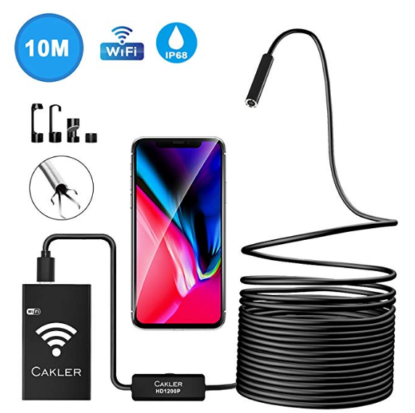 | 内窥镜 | 【创新的兼容性】这款WiFi内窥镜摄像头与市场上其他传统内窥镜不同，它可与所有Android和IOS系统设备配合使用。使内窥镜对更多用户具有吸引力 【1200P分辨率相机】3个可调分辨率（640x480,1280x720,1600x1200）提供高清快照和AVI格式视频，来自人眼难以捕捉的未知神秘场所 【半刚性电缆】33FT半刚性电缆可以弯曲保持其形状，使检测相机进入弯曲孔和管道等狭小空间。带有拾取工具和镜子，挂钩，磁铁，8mm直径防水摄像头，8个可调节LED灯，适用于各种场景，无论黑暗或潮湿区域 【无线和易于使用】本光1200P内窥镜都有自己的信号，只需打开无线框，扫描指令的QR码下载的应用程序“无线网络连接”通过看你的WIFI智能设备连接后，那么你可以观看直播视频 【可充电和广泛使用】耐用且功能强大的800mAh锂电池可在充满电后持续90分钟，帮助您进行维修和保养，家居清洁，管道检查等 | 91 | 18*15*6cm | 36.99€ | 28.72% | https://www.amazon.de/dp/B07D1KNJNS | 18 | 15 | 6 | 0.54 | 空运 | 普货 | 0.324 | 0.54
 |  |  |  |  |  |  |  |  |  |  |  | 5000 | 38
 |  |  |  |  |  |  |  | 头程费用 | 20.52
 |  |  |  |  |  |  |  | 利润预估

 |  |  |  |  |  |  |  | 售价 | 产品成本 | 头程 | 关税 | 销售成本 | 利润率
 |  |  |  |  |  |  |  | 290 | 91 | 20.52 | 8.19 | 87 | 28.72%
 |  |  |  |  |  |  |  | 专利风险分析

 |  |  |  |  |  |  |  | 侵权风险很小。无外观专利

 |  |  |  |  |  |  |  | 本产品成功率
产品特色分析

基本属性分析 |  |  |  |  |  |  |  | 影响因素 |  |  |  |  | 总分 | 评估分

包装尺寸 | 18*15*6cm |  |  |  |  |  |  | 价格因素：价格是否有优势，优势有多大 |  |  |  |  | 0.4 | 0.4
毛重 | 540g

 |  |  |  |  |  |  |  | 产品特色因素：外观是否独一无二？功能是否有很大改进？等等 |  |  |  |  | 0.3 | 0.3

 |  |  |  |  |  |  |  | 产品质量因素：如果在市面上已卖的产品上有质量上的提升方可加分，若是相同产品，则不可加分。 |  |  |  |  | 0.2 | 0.2
特殊属性分析

镜头直径 | 8mm |  | 最佳值 |  | 5mm |  |  | 其他加分：对产品有利的因素均可，如该产品由专利，供应商是否限制卖家数量等 |  |  |  |  | 0.1 | 0.1
分辨率 | 1600*1200 |  | 最佳值 |  | 1600*1200
视角 | 70度 |  | 最佳值 |  | 70度
焦距 | 4-10cm |  | 最佳值 |  |  |  |  | 目标产品成功率： |  |  | 0.00% |  |  | 1
电池容量 | 800mAh |  | 最佳值 |  | 1800mAh
兼容性 | ios Android windows |  | 最佳值 |  | ios Android windows mac
线长 | 10M |  | 最佳值 |  | 5M或者10M
 |  |  |  |  |  |  |  | 关键词调研

价格主导因素分析 |  |  |  |  |  |  |  | 关键词 |  |  |  | listing数量 |  | 客户搜索量
 |  |  |  |  |  |  |  | Endoskopkamera |  |  |  | 1,000
线长：常见有1米、2米、3.5米、5米、10米。线长对价格有影响。 |  |  |  |  |  |  |  | endoskop kamera handy |  |  |  | 326
线的材质：分为软线和硬线，硬线价格要高，硬线有一定韧性，容易通过弯道，软线无法比。 |  |  |  |  |  |  |  | Endoskop |  |  |  | 4,000
分辨率：分辨率是主要因素之一。市面上主流是1200P、1080P和720P。 |  |  |  |  |  |  |  | endoskop kamera usb |  |  |  | 958
电池容量：电池容量也是主要因素之一。主要分带电和不带电两种，不带电居多。500ma 800ma 1000ma 1800ma |  |  |  |  |  |  |  | endoskop kamera iphone |  |  |  | 375
摄像头直径和防水等级、兼容性都对价格有影响，但是不大。 |  |  |  |  |  |  |  | endoskop kamera android |  |  |  | 886

为什么要做这款产品 |  |  |  |  |  |  |  | 该产品存在的风险

1、在短时间内将该产品做起来的可能性还是比较高的。 |  |  |  |  |  |  |  | 该类产品本身技术不够成熟，存在一些技术问题，我们的产品也难免会有这些问题。
2、我们选择的这款产品属于比较新款的，在各个参数方面都有比较有优势。 |  |  |  |  |  |  |  | 该产品不是属于刚需产品，有一定的推广难度。
3、价格方面有一定的优势，供应商是已经合作的供应商，配合方面没有问题。 |  |  |  |  |  |  |  | 该产品属于操作较为复杂的电子产品，销售需要对产品有足够的了解，需要亲自试用。

